상품제안서
대나무 칫솔+고체치약 3정 선물세트 | 상품코드: F25944

 |  |  |  |  |  |  | 02-412-0044 | www.easy1.co.kr
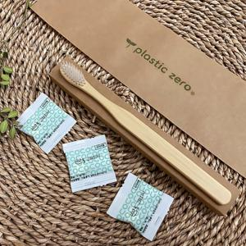

【상세/제작정보】 | 인쇄및 스티커 별도 문의

【인쇄/포장옵션】 | 풀칼라, 흑백 / 포장불가능

【공급단가】 | 수량 | 100~ | 300~ | 500~ | 1,000~ | 3,000~
*VAT별도 | 단가 | 1,700원 | 1,670원 | 1,630원 | 1,590원 | 1,560원

【상품 URL】 | https://easy1.co.kr:443/src/goods_detail.php?gdno=25944

